Leeswijzer
Leeswijzer

Deze publicatie geeft definitieve cijfers over de incassoratio voor vorderingen vanwege het schenden van de inlichtingenplicht bij algemene bijstand. Het gaat om terugvorderingen van ten onrechte uitgekeerde bijstand en boetevorderingen. De gegevens zijn afkomstig uit de Bijstandsdebiteuren en -fraudestatistiek (BDFS).

Met deze cijfers wordt inzicht gegeven in de aflossingen op terug- en boetevorderingen voor de algemene bijstand. Om de incassoratio te berekenen wordt per jaar een cohort samengesteld met alle terug- en boetevorderingen voor de algemene bijstand die in een bepaald jaar zijn ingestroomd in de BDFS. Van deze vorderingen wordt tien jaar lang gemonitord welk deel elk jaar is terugbetaald. Na een terugvorderingsperiode van tien jaar kunnen gemeenten namelijk op grond van de Participatiewet (artikel 58) besluiten om af te zien van het terugvorderen van nog openstaande schulden in het kader van de algemene bijstand. Net als in eerdere leveringen worden gegevens opgeleverd over de vorderingen die gemeenten hebben op personen in het kader van de Participatiewet én de vorderingen van de Sociale Verzekeringsbank (SVB) in het kader van de aanvullende inkomensvoorziening ouderen (AIO). Daarnaast worden tabellen opgeleverd zonder gegevens over de vorderingen die de SVB heeft in het kader van de AIO. Dit betekent dat in de huidige levering van elke tabel twee versies worden geleverd (a en b). In deze leeswijzer wordt de tabel exclusief AIO (b-tabel) besproken.

Tabel 1b geeft de incassoratio weer voor vorderingen voor algemene bijstand op grond van de Participatiewet. Deze tabel wordt elk jaar uitgebreid door een nieuw cohort en bijbehorend verslagjaar toe te voegen. In onderliggende publicatie is het cohort van 2022 het meest recente cohort. Cohort 2022 bestaat uit vorderingen die in 2022 zijn ontstaan en waarvoor de incassoratio is berekend. Voor elk cohort kan worden bekeken hoeveel schuld er tot en met 2022 is afgelost.
In tabel 1b, en in onderstaande figuur, is te zien dat van het cohort 2022 in het eerste jaar (2022) 13 procent van het totale terugvorderings- en boetebedrag is terugbetaald. Het cohort 2013 wordt deze levering voor het tiende jaar gevolgd. Te zien is dat de incassoratio in die tien jaar gestegen is van 16 procent in 2013 naar 64 procent in 2022. Hierbij lag de hoogste stijging in het tweede jaar (2014) met 12 procentpunt.
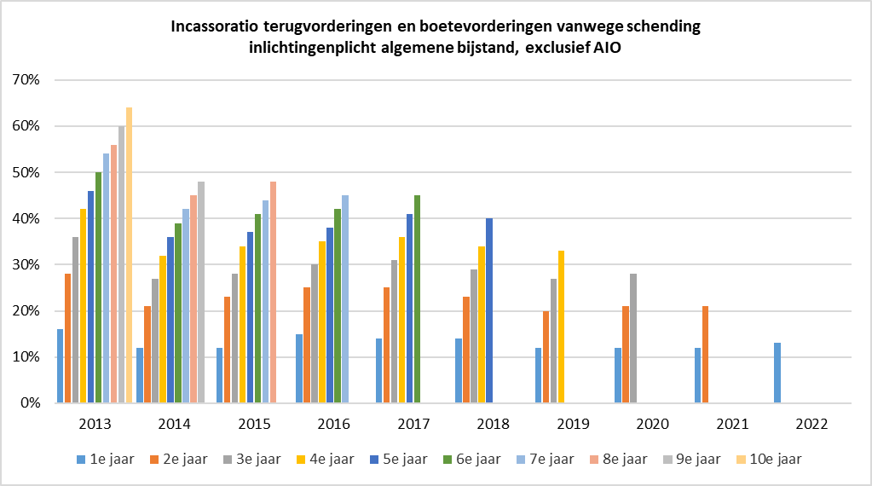

Zoals te zien in tabel 2b, zijn in 2022 14 duizend nieuwe terugvorderingen en ruim 5 duizend nieuwe boetevorderingen van gemeenten ingestroomd in de BDFS. Het aantal nieuwe terug- en boetevorderingen is lager ten opzichte van eerdere jaren. In 2022 besloegen de terugvorderingen een bedrag van 35,2 miljoen euro en de boetevorderingen 3,0 miljoen euro. Ook dit is lager dan in eerdere jaren.

